EJERCICIO
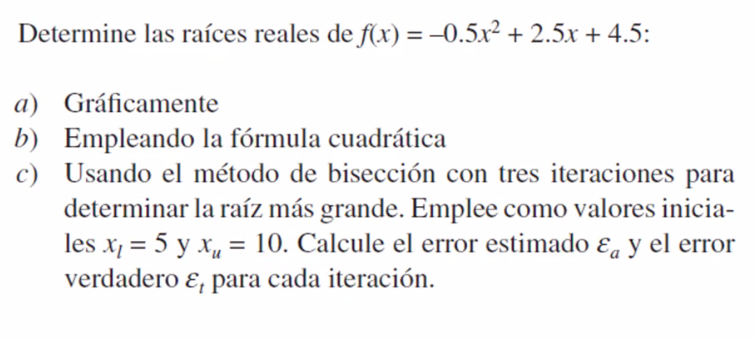

METODO GRAFICO
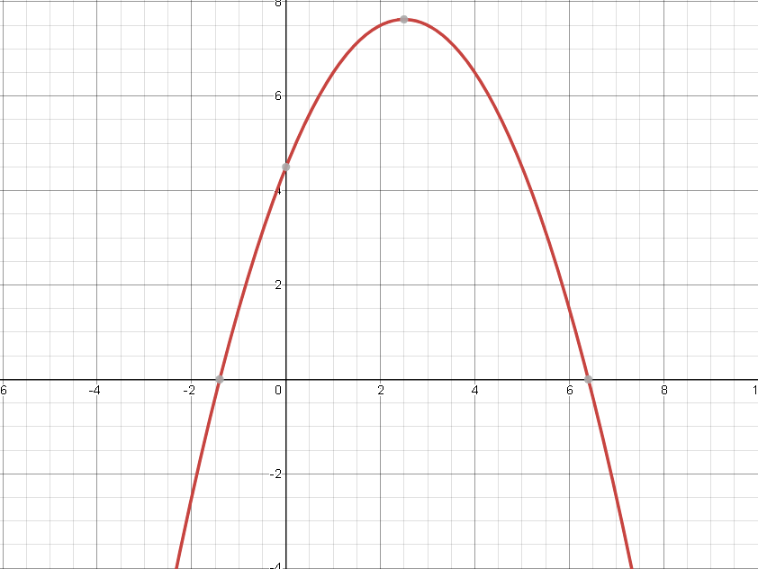

Según DESMOS , los puntos que cortan con el eje x son:

 | x | y
 | -1.405 | 0
 | 6.405 | 0

FORMULA CUADRATICA
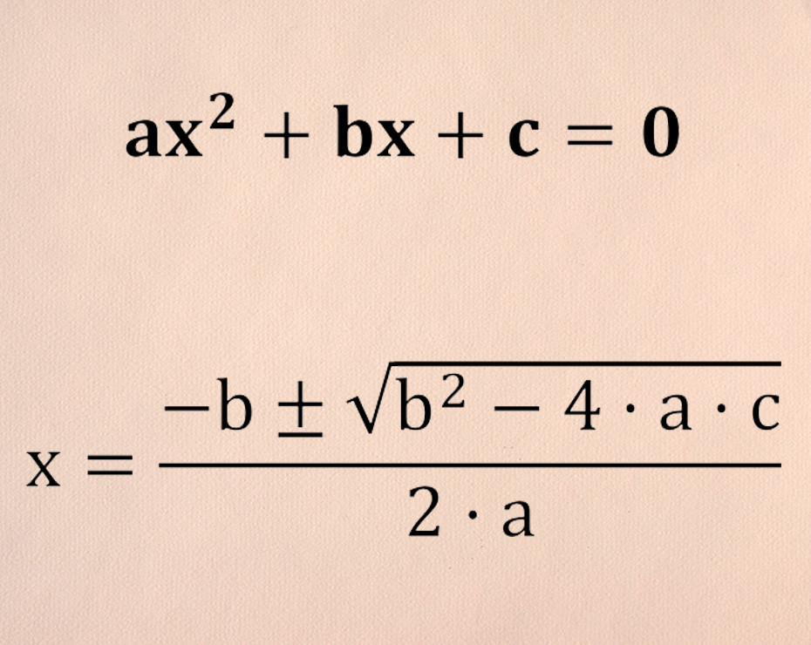
a | -0.5
b | 2.5
c | 4.5

punto A (+) | -1.405124838
punto B (-) | 6.405124838

METODO BICEPCION
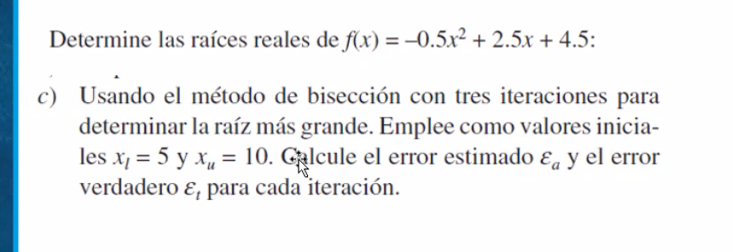

 |  |  |  | ¿Dónde cambia de signo? |  |  | ¿menor 0,5?
iteracion | valor inicial | valor medio | valor final | resultado inicial | resultado medio | resultado final | error aproximado
1 | 5 | 7.5 | 10 | 4.5 | -4.875 | -20.5
2 | 5 | 6.25 | 7.5 | 4.5 | 0.59375 | -4.875 | -20
3 | 6.25 | 6.875 | 7.5 | 0.59375 | -1.9453125 | -4.875 | 9.0909090909
4 | 6.25 | 6.5625 | 6.875 | 0.59375 | -0.626953125 | -1.9453125 | -4.7619047619
5 | 6.25 | 6.40625 | 6.5625 | 0.59375 | -0.00439453125 | -0.626953125 | -2.4390243902
6 | 6.25 | 6.328125 | 6.40625 | 0.59375 | 0.29772949219 | -0.00439453125 | -1.2345679012
7 | 6.328125 | 6.3671875 | 6.40625 | 0.29772949219 | 0.14743041992 | -0.00439453125 | 0.61349693252
8 | 6.3671875 | 6.38671875 | 6.40625 | 0.14743041992 | 0.071708679199 | -0.00439453125 | 0.30581039755
9 | 6.38671875 | 6.396484375 | 6.40625 | 0.071708679199 | 0.03370475769 | -0.00439453125 | 0.15267175573

